BM 02
ESTADO DA PARAÍBA
SECRETARIA DE INFRA ESTRUTURA
BOLETIM DE MEDIÇÃO
 |  | BM02 |  |  |  |  | VALOR DA MEDIÇÃO (R$)
 |  |  |  |  |  |  | 16,860.60
Unidade Administrativa: Secretaria de Infraestrutura |  | Ordem de Serviço: |  | 0011/2020 |  | 2020-09-24
Medição: | BM02 | Tomada de Preço: |  | TP 006/2020 |  |  |  | Prazo da Obra: |  |  | 90 dias
Obra: | REFORMA DA UBS DO COSTA E SILVA | Contrato: |  | 0107/2020 |  |  |  | Prazo decorrido: |  |  | 64 dias
Serviço Medido: SERVIÇOS PREMILINARES, COBERTA, ALVENARIA E MOVIMENTAÇÃO DE TERRA |  |  |  |  |  |  |  | Valor do contrato: |  |  | R$86,793.24
 |  |  |  |  |  |  |  | Valor Acumulado das Medições: |  |  | R$30,761.53
Firma: | PLANFORTE CONSTRUÇÕES E PRESTADORA DE SERVIÇOS EIRELI - EPP | Período: | 2020-10-29 | 2020-11-27 |  |  |  | Saldo do Contrato: |  |  | R$56,031.71
ITEM | DESCRIÇÃO DOS SERVIÇOS | UNID. | VALOR UNIT. | QUANTIDADE |  |  |  | SALDO |  | FINANCEIRO |  | SALDO
 |  |  |  | Contratado | Soma Med. Ant. | No período | Total |  | Contratado | No período | Total

1 | SERVIÇOS PRELIMINARES |  |  |  |  |  |  |  |  |  |  | R$0.00
1.1 | Placa de obra em chapa de aço galvanizado - padrão ministerio da saude - 1,50 x 3,00m | m² | R$ 366.35 | 4.50 | 4.50 | 0.00 | 4.50 | - | 1,648.57 | 0.00 | 1,648.57 | -
 |  |  |  |  |  |  |  |  | 1,648.57 | 0.00 | 1,648.57
2 | MOVIMENTO DE TERRA |  |  |  |  |  |  |  |  |  |  | R$0.00
2.1 | ESCAVAÇÃO MANUAL DE VALA COM PROFUNDIDADE MENOR OU IGUAL A 1,30 M. AF_03/2016 | m³ | R$ 63.11 | 4.48 | 4.48 | 0.00 | 4.48 | - | 282.73 | 0.00 | 282.73 | 0.00
2.2 | PREPARO DE FUNDO DE VALA COM LARGURA MENOR QUE 1,5 M, EM LOCAL COM NÍVEL BAIXO DE INTERFERÊNCIA. AF_06/2016 | m² | R$ 4.64 | 7.84 | 7.84 | 0.00 | 7.84 | - | 36.37 | 0.00 | 36.37 | 0.00
2.3 | ATERRO MANUAL DE VALAS COM AREIA PARA ATERRO E COMPACTAÇÃO MECANIZADA. AF_05/2016 | m³ | R$ 83.85 | 32.63 | 32.63 | 0.00 | 32.63 | - | 2,736.02 | 0.00 | 2,736.02 | 0.00
 |  |  |  |  |  |  |  |  | 3,055.12 | 0.00 | 3,055.12
3 | INFRAESTRUTURA: FUNDAÇÕES |  |  |  |  |  |  |  |  |  |  | R$0.00
3.1 | SAPATAS ISOLADAS/ARRANQUE DOS PILARES/EMBASAMENTO |  |  |  |  |  |  |  | 556.61
3.1.1 | ESCAVAÇÃO MANUAL DE VALA COM PROFUNDIDADE MENOR OU IGUAL A 1,30 M. AF_03/2016 | m³ | R$ 63.11 | 0.88 |  | 0.88 | 0.88 | - | 55.53 | 55.53 | 55.53 | 0.00
3.1.2 | PREPARO DE FUNDO DE VALA COM LARGURA MENOR QUE 1,5 M, EM LOCAL COM NÍVEL BAIXO DE INTERFERÊNCIA. AF_06/2016 | m² | R$ 4.64 | 1.44 |  | 1.44 | 1.44 | - | 6.68 | 6.68 | 6.68 | 0.00
3.1.3 | LASTRO DE CONCRETO, PREPARO MECÂNICO, INCLUSOS ADITIVO IMPERMEABILIZANTE, LANÇAMENTO E ADENSAMENTO | m³ | R$ 481.20 | 0.07 |  | 0.07 | 0.07 | - | 33.68 | 33.68 | 33.68 | 0.00
3.1.4 | FORMA PLANA PARA SAPATAS, EM MADEIRA MACIÇA, 04 USOS, INCLUSIVE ESCORAMENTO | m² | R$ 41.16 | 3.84 |  | 3.84 | 3.84 | - | 158.05 | 158.05 | 158.05 | 0.00
3.1.5 | ARMAÇÃO DE BLOCO, VIGA BALDRAME OU SAPATA UTILIZANDO AÇO CA-50 DE 6,3 MM - MONTAGEM. AF_06/2017 | kg | R$ 10.22 | 6.08 |  | 6.08 | 6.08 | - | 62.13 | 62.13 | 62.13 | 0.00
3.1.6 | CONCRETO FCK = 25MPA, TRAÇO 1:2,3:2,7 (CIMENTO/ AREIA MÉDIA/ BRITA 1) - PREPARO MECÂNICO COM BETONEIRA 400 L. AF_07/2016 | m³ | R$ 294.74 | 0.58 |  | 0.58 | 0.58 | - | 170.94 | 170.94 | 170.94 | 0.00
3.1.7 | LANCAMENTO/APLICACAO MANUAL DE CONCRETO EM FUNDACOES | m³ | R$ 104.86 | 0.58 |  | 0.58 | 0.58 | - | 60.81 | 60.81 | 60.81 | 0.00
3.1.8 | REATERRO MANUAL APILOADO COM SOQUETE. AF_10/2017 | m³ | R$ 38.26 | 0.23 |  | 0.23 | 0.23 | - | 8.79 | 8.79 | 8.79 | 0.00
3.2 | VIGA BALDRAME |  |  |  |  |  |  |  | 1,055.72
3.2.1 | FABRICAÇÃO, MONTAGEM E DESMONTAGEM DE FÔRMA PARA VIGA BALDRAME, EM MADEIRA SERRADA, E=25 MM, 4 UTILIZAÇÕES. AF_06/2017 | m² | R$ 47.69 | 4.16 |  | 4.16 | 4.16 | - | 198.39 | 198.39 | 198.39 | 0.00
3.2.2 | ARMAÇÃO DE PILAR OU VIGA DE UMA ESTRUTURA CONVENCIONAL DE CONCRETO ARMADO EM UMA EDIFICAÇÃO TÉRREA OU SOBRADO UTILIZANDO AÇO CA-60 DE 5,0 MM - MONTAGEM. AF_12/2015 | kg | R$ 11.72 | 12.99 |  | 12.99 | 12.99 | - | 152.24 | 152.24 | 152.24 | 0.00
3.2.3 | ARMAÇÃO DE PILAR OU VIGA DE UMA ESTRUTURA CONVENCIONAL DE CONCRETO ARMADO EM UMA EDIFICAÇÃO TÉRREA OU SOBRADO UTILIZANDO AÇO CA-50 DE 8,0 MM - MONTAGEM. AF_12/2015 | kg | R$ 9.09 | 6.59 |  | 6.59 | 6.59 | - | 59.90 | 59.90 | 59.90 | 0.00
3.2.4 | ARMAÇÃO DE PILAR OU VIGA DE UMA ESTRUTURA CONVENCIONAL DE CONCRETO ARMADO EM UMA EDIFICAÇÃO TÉRREA OU SOBRADO UTILIZANDO AÇO CA-50 DE 10,0 MM - MONTAGEM. AF_12/2015 | kg | R$ 7.83 | 11.39 |  | 11.39 | 11.39 | - | 89.18 | 89.18 | 89.18 | 0.00
3.2.5 | CONCRETO FCK = 25MPA, TRAÇO 1:2,3:2,7 (CIMENTO/ AREIA MÉDIA/ BRITA 1) - PREPARO MECÂNICO COM BETONEIRA 400 L. AF_07/2016 | m³ | R$ 294.74 | 0.34 |  | 0.34 | 0.34 | - | 100.21 | 100.21 | 100.21 | 0.00
3.2.6 | LANCAMENTO/APLICACAO MANUAL DE CONCRETO EM FUNDACOES | m³ | R$ 104.86 | 0.34 |  | 0.34 | 0.34 | - | 35.65 | 35.65 | 35.65 | 0.00
3.2.7 | CINTA DE AMARRAÇÃO DE ALVENARIA MOLDADA IN LOCO COM UTILIZAÇÃO DE BLOCOS CANALETA. AF_03/2016 | m | R$ 21.05 | 19.96 |  | 19.96 | 19.96 | - | 420.15 | 420.15 | 420.15 | 0.00
 |  |  |  |  |  |  |  |  | 1,612.33 | 1,612.33 | 1,612.33
4 | SUPERESTRUTURA: PILARES E VIGAS |  |  |  |  |  |  |  |  |  |  | R$671.01
4.1 | PILARES |  |  |  |  |  |  |  | 741.33 | 741.33 | 741.33
4.1.1 | MONTAGEM E DESMONTAGEM DE FÔRMA DE PILARES RETANGULARES E ESTRUTURAS SIMILARES COM ÁREA MÉDIA DAS SEÇÕES MAIOR QUE 0,25 M², PÉ-DIREITO SIMPLES, EM CHAPA DE MADEIRA COMPENSADA PLASTIFICADA, 18 UTILIZAÇÕES. AF_12/2015 | m³ | R$ 24.94 | 8.16 | 0.00 | 8.16 | 8.16 | - | 203.51 | 203.51 | 203.51 | 0.00
4.1.2 | ARMAÇÃO DE LAJE DE UMA ESTRUTURA CONVENCIONAL DE CONCRETO ARMADO EM UMA EDIFICAÇÃO TÉRREA OU SOBRADO UTILIZANDO AÇO CA-50 DE 12,5 MM - MONTAGEM. AF_12/2015 | kg | R$ 7.96 | 32.00 | 0.00 | 32.00 | 32.00 | - | 254.72 | 254.72 | 254.72 | 0.00
4.1.3 | ARMAÇÃO DE PILAR OU VIGA DE UMA ESTRUTURA CONVENCIONAL DE CONCRETO ARMADO EM UMA EDIFICAÇÃO TÉRREA OU SOBRADO UTILIZANDO AÇO CA-60 DE 5,0 MM - MONTAGEM. AF_12/2015 | kg | R$ 11.72 | 11.20 | 0.00 | 11.20 | 11.20 | - | 131.26 | 131.26 | 131.26 | 0.00
4.1.4 | CONCRETO FCK = 25MPA, TRAÇO 1:2,3:2,7 (CIMENTO/ AREIA MÉDIA/ BRITA 1) - PREPARO MECÂNICO COM BETONEIRA 400 L. AF_07/2016 | m³ | R$ 294.74 | 0.38 | 0.00 | 0.38 | 0.38 | - | 112.00 | 112.00 | 112.00 | 0.00
4.1.5 | LANCAMENTO/APLICACAO MANUAL DE CONCRETO EM FUNDACOES | m³ | R$ 104.86 | 0.38 | 0.00 | 0.38 | 0.38 | - | 39.84 | 39.84 | 39.84 | 0.00
4.2 | VIGAS |  |  |  |  |  |  |  | 961.08 | 540.93 | 540.93
4.2.1 | MONTAGEM E DESMONTAGEM DE FÔRMA DE PILARES RETANGULARES E ESTRUTURAS SIMILARES COM ÁREA MÉDIA DAS SEÇÕES MAIOR QUE 0,25 M², PÉ-DIREITO SIMPLES, EM CHAPA DE MADEIRA COMPENSADA PLASTIFICADA, 18 UTILIZAÇÕES. AF_12/2015 | m² | R$ 24.94 | 4.16 | 0.00 | 4.16 | 4.16 | - | 103.75 | 103.75 | 103.75 | 0.00
4.2.2 | ARMAÇÃO DE PILAR OU VIGA DE UMA ESTRUTURA CONVENCIONAL DE CONCRETO ARMADO EM UMA EDIFICAÇÃO TÉRREA OU SOBRADO UTILIZANDO AÇO CA-60 DE 5,0 MM - MONTAGEM. AF_12/2015 | kg | R$ 11.72 | 12.99 | 0.00 | 12.99 | 12.99 | - | 152.24 | 152.24 | 152.24 | 0.00
4.2.3 | ARMAÇÃO DE PILAR OU VIGA DE UMA ESTRUTURA CONVENCIONAL DE CONCRETO ARMADO EM UMA EDIFICAÇÃO TÉRREA OU SOBRADO UTILIZANDO AÇO CA-50 DE 8,0 MM - MONTAGEM. AF_12/2015 | kg | R$ 9.09 | 6.59 | 0.00 | 6.59 | 6.59 | - | 59.90 | 59.90 | 59.90 | 0.00
4.2.4 | ARMAÇÃO DE PILAR OU VIGA DE UMA ESTRUTURA CONVENCIONAL DE CONCRETO ARMADO EM UMA EDIFICAÇÃO TÉRREA OU SOBRADO UTILIZANDO AÇO CA-50 DE 10,0 MM - MONTAGEM. AF_12/2015 | kg | R$ 7.83 | 11.39 | 0.00 | 11.39 | 11.39 | - | 89.18 | 89.18 | 89.18 | 0.00
4.2.5 | CONCRETO FCK = 25MPA, TRAÇO 1:2,3:2,7 (CIMENTO/ AREIA MÉDIA/ BRITA 1) - PREPARO MECÂNICO COM BETONEIRA 400 L. AF_07/2016 | m³ | R$ 294.74 | 0.34 | 0.00 | 0.34 | 0.34 | - | 100.21 | 100.21 | 100.21 | 0.00
4.2.6 | LANCAMENTO/APLICACAO MANUAL DE CONCRETO EM FUNDACOES | m³ | R$ 104.86 | 0.34 | 0.00 | 0.34 | 0.34 | - | 35.65 | 35.65 | 35.65 | 0.00
4.2.7 | CINTA DE AMARRAÇÃO DE ALVENARIA MOLDADA IN LOCO COM UTILIZAÇÃO DE BLOCOS CANALETA. AF_03/2016 | m | R$ 21.05 | 19.96 |  |  | - | 19.96 | 420.15 | 0.00 | 0.00 | 420.15
4.3 | VERGAS E CONTRAVERGAS |  |  |  |  |  |  |  | 1,696.93 | 1,339.62 | 1,446.07
4.3.1 | VERGA MOLDADA IN LOCO EM CONCRETO PARA JANELAS COM ATÉ 1,5 M DE VÃO. AF_03/2016 | m | R$ 43.27 | 10.00 |  | 10.00 | 10.00 | - | 432.70 | 432.70 | 432.70 | 0.00
4.3.2 | CONTRAVERGA MOLDADA IN LOCO EM CONCRETO PARA VÃOS DE ATÉ 1,5 M DE COMPRIMENTO. AF_03/2016 | m | R$ 41.30 | 10.00 |  | 10.00 | 10.00 | - | 413.00 | 413.00 | 413.00 | 0.00
4.3.3 | VERGA MOLDADA IN LOCO EM CONCRETO PARA PORTAS COM ATÉ 1,5 M DE VÃO. AF_03/2016 | m | R$ 42.58 | 14.10 | 2.50 | 11.60 | 14.10 | - | 600.37 | 493.92 | 600.37 | 0.00
4.3.4 | VERGA MOLDADA IN LOCO EM CONCRETO PARA PORTAS COM MAIS DE 1,5 M DE VÃO. AF_03/2016 | m | R$ 49.19 | 5.10 |  |  | - | 5.10 | 250.86 | 0.00 | 0.00 | 250.86
4.4 | LAJES |  |  |  |  |  |  |  | 157.14 | 157.14 | 157.14
4.4.1 | LAJE PRE-MOLDADA P/FORRO, SOBRECARGA 100KG/M2, VAOS ATE 3,50M/E=8CM, C/LAJOTAS E CAP.C/CONC FCK=20MPA, 3CM, INTER-EIXO 38CM, C/ESCORAMENTO (REAPR.3X) E FERRAGEM NEGATIVA | m² | R$ 61.87 | 2.54 | 0.00 | 2.54 | 2.54 | - | 157.14 | 157.14 | 157.14 | 0.00
 |  |  |  |  |  |  |  |  | 3,556.48 | 2,779.02 | 2,885.47
5 | ALVENARIA - VEDAÇÃO |  |  |  |  |  |  |  |  |  |  | R$0.00
5.1 | ALVENARIA DE VEDAÇÃO DE BLOCOS CERÂMICOS FURADOS NA HORIZONTAL DE 9X19X19CM (ESPESSURA 9CM) DE PAREDES COM ÁREA LÍQUIDA MAIOR OU IGUAL A 6M² SEM VÃOS E ARGAMASSA DE ASSENTAMENTO COM PREPARO EM BETONEIRA. AF_06/2014 | m² | R$ 68.72 | 52.91 | 52.91 | - | 52.91 | - | 3,635.97 | 0.00 | 3,635.97 | 0.00
 |  |  |  |  |  |  |  |  | 3,635.97 | 0.00 | 3,635.97
6 | COBERTURA |  |  |  |  |  |  |  |  |  |  | R$3,532.30
6.1 | FORRO EM PLACAS DE GESSO, PARA AMBIENTES COMERCIAIS. AF_05/2017_P | m² | R$ 27.70 | 127.52 | 0 | - | - | 127.52 | R$ 3,532.30 | 0.00 | 0.00 | 3,532.30
6.2 | CALHA EM CHAPA DE AÇO GALVANIZADO NÚMERO 24, DESENVOLVIMENTO DE 33 CM, INCLUSO TRANSPORTE VERTICAL. AF_07/2019 | m | R$ 37.38 | 35.16 | 35.16 | - | 35.16 | - | R$ 1,314.28 | 0.00 | 1,314.28 | 0.00
6.3 | REVISAO GERAL DE TELHADOS DE TELHAS CERAMICAS | m² | R$ 7.06 | 150.84 | 150.84 | - | 150.84 | - | R$ 1,064.93 | 0.00 | 1,064.93 | 0.00
6.4 | TELHAMENTO COM TELHA CERÂMICA CAPA-CANAL, TIPO COLONIAL, COM MAIS DE 2 ÁGUAS, INCLUSO TRANSPORTE VERTICAL. AF_07/2019 | m² | R$ 30.45 | 75.42 | 75.42 |  | 75.42 | - | R$ 2,296.53 | 0.00 | 2,296.53 | 0.00
 |  |  |  |  |  |  |  |  | 8,208.04 | 0.00 | 4,675.74
7 | PAVIMENTAÇÃO |  |  |  |  |  |  |  |  |  |  | R$ 6,106.34
7.1 | LASTRO DE CONCRETO MAGRO, APLICADO EM PISOS OU RADIERS, ESPESSURA DE 3 CM. AF_07/2016 | m² | R$ 11.94 | 65.25 | 65.25 | 0.00 | 65.25 | - | 779.08 | 0.00 | 779.08 | 0.00
7.2 | ARGAMASSA TRAÇO 1:3 (EM VOLUME DE CIMENTO E AREIA MÉDIA ÚMIDA) PARA CONTRAPISO, PREPARO MECÂNICO COM BETONEIRA 400 L. AF_08/2019 | m³ | R$ 385.54 | 5.17 |  | 5.17 | 5.17 | - | 1,993.24 | 1,993.24 | 1,993.24 | 0.00
7.3 | REVESTIMENTO CERÂMICO PARA PISO COM PLACAS TIPO ESMALTADA EXTRA DE DIMENSÕES 45X45 CM APLICADA EM AMBIENTES DE ÁREA MAIOR QUE 10 M2. AF_06/2014 | m² | R$ 35.50 | 128.35 |  |  | - | 128.35 | 4,556.42 | 0.00 | 0.00 | 4,556.42
7.4 | EXECUÇÃO DE PASSEIO EM PISO INTERTRAVADO, COM BLOCO RETANGULAR COR NATURAL DE 20 X 10 CM, ESPESSURA 6 CM. AF_12/2015 | m³ | R$ 45.68 | 33.93 |  |  | - | 33.93 | 1,549.92 | 0.00 | 0.00 | 1,549.92
 |  |  |  |  |  |  |  |  | 8,878.66 | 1,993.24 | 2,772.32
8 | ESQUADRIAS |  |  |  |  |  |  |  |  |  |  | R$ 10,185.42
8.1 | KIT DE PORTA DE MADEIRA PARA PINTURA, SEMI-OCA (LEVE OU MÉDIA), PADRÃO POPULAR, 80X210CM, ESPESSURA DE 3,5CM, ITENS INCLUSOS: DOBRADIÇAS, MONTAGEM E INSTALAÇÃO DO BATENTE, FECHADURA COM EXECUÇÃO DO FURO - FORNECIMENTO E INSTALAÇÃO. AF_12/2019 | und | R$ 625.82 | 8.00 |  |  | - | 8.00 | 5,006.56 | 0.00 | 0.00 | 5,006.56
8.2 | KIT DE PORTA DE MADEIRA FRISADA, SEMI-OCA (LEVE OU MÉDIA), PADRÃO MÉDIO, 70X210CM, ESPESSURA DE 3CM, ITENS INCLUSOS: DOBRADIÇAS, MONTAGEM E INSTALAÇÃO DE BATENTE, FECHADURA COM EXECUÇÃO DO FURO - FORNECIMENTO E INSTALAÇÃO. AF_12/2019 | und | R$ 656.89 | 2.00 |  |  | - | 2.00 | 1,313.78 | 0.00 | 0.00 | 1,313.78
8.3 | PORTA EM MADEIRA DE LEI, DE CORRER, LISA, SEMI-ÔCA 0,80X2,10M, INCLUSIVE BATENTES E FERRAGENS | und | R$ 772.73 | 1.00 |  |  | - | 1.00 | 772.73 | 0.00 | 0.00 | 772.73
8.4 | COBOGO DE CONCRETO (ELEMENTO VAZADO), 7X50X50CM, ASSENTADO COM ARGAMASSA TRACO 1:3 (CIMENTO E AREIA) | m² | R$ 96.50 | 3.52 |  |  | - | 3.52 | 339.68 | 0.00 | 0.00 | 339.68
8.5 | PORTA DE CORRER DE ALUMÍNIO, COM DUAS FOLHAS PARA VIDRO, INCLUSO VIDRO LISO INCOLOR, FECHADURA E PUXADOR, SEM ALIZAR. AF_12/2019 | m² | R$ 509.20 | 2.52 |  |  | - | 2.52 | 1,283.18 | 0.00 | 0.00 | 1,283.18
8.6 | JANELA DE ALUMÍNIO DE CORRER COM 2 FOLHAS PARA VIDROS, COM VIDROS, BATENTE, ACABAMENTO COM ACETATO OU BRILHANTE E FERRAGENS. EXCLUSIVE ALIZAR E CONTRAMARCO. FORNECIMENTO E INSTALAÇÃO. AF_12/2019 | m² | R$ 310.47 | 3.36 |  |  | - | 3.36 | 1,043.17 | 0.00 | 0.00 | 1,043.17
8.7 | JANELA FIXA DE ALUMÍNIO PARA VIDRO, COM VIDRO, BATENTE E FERRAGENS. EXCLUSIVE ACABAMENTO, ALIZAR E CONTRAMARCO. FORNECIMENTO E INSTALAÇÃO. AF_12/2019 | m² | R$ 341.06 | 1.25 |  |  | - | 1.25 | 426.32 | 0.00 | 0.00 | 426.32
 |  |  |  |  |  |  |  |  | 10,185.42 | 0.00 | 0.00
9 | REVESTIMENTO E PINTURA |  |  |  |  |  |  |  |  |  |  | R$13,936.45
9.1 | CHAPISCO APLICADO EM ALVENARIAS E ESTRUTURAS DE CONCRETO INTERNAS, COM COLHER DE PEDREIRO. ARGAMASSA TRAÇO 1:3 COM PREPARO EM BETONEIRA 400L. AF_06/2014 | m² | R$ 2.75 | 137.43 | 0.00 | 137.43 | 137.43 | - | 377.93 | 377.93 | 377.93 | 0.00
9.2 | MASSA ÚNICA, PARA RECEBIMENTO DE PINTURA, EM ARGAMASSA TRAÇO 1:2:8, PREPARO MECÂNICO COM BETONEIRA 400L, APLICADA MANUALMENTE EM FACES INTERNAS DE PAREDES, ESPESSURA DE 10MM, COM EXECUÇÃO DE TALISCAS. AF_06/2014 | m² | R$ 15.66 | 119.69 | 0.00 | 119.69 | 119.69 | - | 1,874.34 | 1,874.34 | 1,874.34 | 0.00
9.3 | EMBOÇO, PARA RECEBIMENTO DE CERÂMICA, EM ARGAMASSA TRAÇO 1:2:8, PREPARO MANUAL, APLICADO MANUALMENTE EM FACES INTERNAS DE PAREDES, PARA AMBIENTE COM ÁREA MAIOR QUE 10M2, ESPESSURA DE 10MM, COM EXECUÇÃO DE TALISCAS. AF_06/2014 | m² | R$ 14.05 | 55.92 |  | 55.92 | 55.92 | - | 785.67 | 785.67 | 785.67 | 0.00
9.4 | APLICAÇÃO E LIXAMENTO DE MASSA LÁTEX EM PAREDES, DUAS DEMÃOS. AF_06/2014 | m² | R$ 10.90 | 453.18 |  |  | - | 453.18 | 4,939.66 | 0.00 | 0.00 | 4,939.66
9.5 | APLICAÇÃO DE FUNDO SELADOR ACRÍLICO EM PAREDES, UMA DEMÃO. AF_06/2014 | m² | R$ 1.92 | 453.18 |  |  | - | 453.18 | 870.10 | 0.00 | 0.00 | 870.10 | 11,284.17
9.6 | APLICAÇÃO MANUAL DE PINTURA COM TINTA LÁTEX ACRÍLICA EM PAREDES, DUAS DEMÃOS. AF_06/2014 | m² | R$ 12.08 | 453.18 |  |  | - | 453.18 | 5,474.41 | 0.00 | 0.00 | 5,474.41
9.7 | REVESTIMENTO CERÂMICO PARA PAREDES INTERNAS COM PLACAS TIPO ESMALTADA EXTRA DE DIMENSÕES 25X35 CM APLICADAS EM AMBIENTES DE ÁREA MAIOR QUE 5 M² NA ALTURA INTEIRA DAS PAREDES. AF_06/2014 | m² | R$ 47.43 | 55.92 |  |  | - | 55.92 | 2,652.28 | 0.00 | 0.00 | 2,652.28
 |  |  |  |  |  |  |  |  | 16,974.39 | 3,037.94 | 3,037.94
10 | INSTALAÇÕES SANITÁRIAS |  |  |  |  |  |  |  |  |  |  | R$8,246.58
10.1 | CAIXA DE GORDURA SIMPLES (CAPACIDADE: 36L), RETANGULAR, EM ALVENARIA COM TIJOLOS CERÂMICOS MACIÇOS, DIMENSÕES INTERNAS = 0,2X0,4 M, ALTURA INTERNA = 0,8 M. AF_05/2018 | und | R$ 276.37 | 1.00 |  | 1.00 | 1.00 | - | 276.37 | 276.37 | 276.37 | 0.00
10.2 | CAIXA DE INSPEÇÃO EM CONCRETO PRÉ-MOLDADO DN 60CM COM TAMPA H= 60CM - FORNECIMENTO E INSTALACAO | und | R$ 180.97 | 6.00 |  | 6.00 | 6.00 | - | 1,085.82 | 1,085.82 | 1,085.82 | 0.00
10.3 | CAIXA SIFONADA, PVC, DN 100 X 100 X 50 MM, JUNTA ELÁSTICA, FORNECIDA E INSTALADA EM RAMAL DE DESCARGA OU EM RAMAL DE ESGOTO SANITÁRIO. AF_12/2014 | und | R$ 19.74 | 10.00 |  | 10.00 | 10.00 | - | 197.40 | 197.40 | 197.40 | 0.00
10.4 | CURVA CURTA 90 GRAUS, PVC, SERIE NORMAL, ESGOTO PREDIAL, DN 40 MM, JUNTA SOLDÁVEL, FORNECIDO E INSTALADO EM RAMAL DE DESCARGA OU RAMAL DE ESGOTO SANITÁRIO. AF_12/2014 | und | R$ 6.58 | 16.00 |  | 16.00 | 16.00 | - | 105.28 | 105.28 | 105.28 | 0.00
10.5 | JOELHO 45 GRAUS, PVC, SERIE NORMAL, ESGOTO PREDIAL, DN 100 MM, JUNTA ELÁSTICA, FORNECIDO E INSTALADO EM RAMAL DE DESCARGA OU RAMAL DE ESGOTO SANITÁRIO. AF_12/2014 | und | R$ 15.70 | 1.00 |  | 1.00 | 1.00 | - | 15.70 | 15.70 | 15.70 | 0.00
10.6 | JOELHO 45 GRAUS, PVC, SERIE NORMAL, ESGOTO PREDIAL, DN 50 MM, JUNTA ELÁSTICA, FORNECIDO E INSTALADO EM RAMAL DE DESCARGA OU RAMAL DE ESGOTO SANITÁRIO. AF_12/2014 | und | R$ 7.54 | 11.00 |  | 11.00 | 11.00 | - | 82.94 | 82.94 | 82.94 | 0.00
10.7 | JOELHO 45 GRAUS, PVC, SERIE NORMAL, ESGOTO PREDIAL, DN 40 MM, JUNTA SOLDÁVEL, FORNECIDO E INSTALADO EM RAMAL DE DESCARGA OU RAMAL DE ESGOTO SANITÁRIO. AF_12/2014 | und | R$ 4.76 | 10.00 |  | 10.00 | 10.00 | - | 47.60 | 47.60 | 47.60 | 0.00
10.8 | JOELHO 90 GRAUS, PVC, SERIE NORMAL, ESGOTO PREDIAL, DN 100 MM, JUNTA ELÁSTICA, FORNECIDO E INSTALADO EM RAMAL DE DESCARGA OU RAMAL DE ESGOTO SANITÁRIO. AF_12/2014 | und | R$ 15.72 | 4.00 |  | 4.00 | 4.00 | - | 62.88 | 62.88 | 62.88 | 0.00
10.9 | JOELHO 90 GRAUS, PVC, SERIE NORMAL, ESGOTO PREDIAL, DN 50 MM, JUNTA ELÁSTICA, FORNECIDO E INSTALADO EM RAMAL DE DESCARGA OU RAMAL DE ESGOTO SANITÁRIO. AF_12/2014 | und | R$ 7.19 | 2.00 |  | 2.00 | 2.00 | - | 14.38 | 14.38 | 14.38 | 0.00
10.10 | JUNCAO SIMPLES, PVC, DN 100 X 50 MM, SERIE NORMAL PARA ESGOTO PREDIAL | und | R$ 9.03 | 5.00 |  | 5.00 | 5.00 | - | 45.15 | 45.15 | 45.15 | 0.00
10.11 | JUNÇÃO SIMPLES, PVC, SERIE NORMAL, ESGOTO PREDIAL, DN 50 X 50 MM, JUNTA ELÁSTICA, FORNECIDO E INSTALADO EM RAMAL DE DESCARGA OU RAMAL DE ESGOTO SANITÁRIO. AF_12/2014 | und | R$ 13.50 | 1.00 |  | 1.00 | 1.00 | 0 | 13.50 | 13.50 | 13.50 | 0.00
10.12 | TUBO PVC, SERIE NORMAL, ESGOTO PREDIAL, DN 100 MM, FORNECIDO E INSTALADO EM RAMAL DE DESCARGA OU RAMAL DE ESGOTO SANITÁRIO. AF_12/2014 | m | R$ 36.94 | 44.81 |  | 44.81 | 44.81 | 0 | 1,655.28 | 1,655.28 | 1,655.28 | 0.00
10.13 | TUBO PVC, SERIE NORMAL, ESGOTO PREDIAL, DN 40 MM, FORNECIDO E INSTALADO EM RAMAL DE DESCARGA OU RAMAL DE ESGOTO SANITÁRIO. AF_12/2014 | m | R$ 13.36 | 26.06 |  | 26.06 | 26.06 | 0 | 348.16 | 348.16 | 348.16 | 0.00
10.14 | TUBO PVC, SERIE NORMAL, ESGOTO PREDIAL, DN 50 MM, FORNECIDO E INSTALADO EM RAMAL DE DESCARGA OU RAMAL DE ESGOTO SANITÁRIO. AF_12/2014 | m | R$ 19.12 | 19.53 |  | 19.53 | 19.53 | 0 | 373.41 | 373.41 | 373.41 | 0.00
10.15 | JOELHO 90 GRAUS, PVC, SERIE NORMAL, ESGOTO PREDIAL, DN 75 MM, JUNTA ELÁSTICA, FORNECIDO E INSTALADO EM PRUMADA DE ESGOTO SANITÁRIO OU VENTILAÇÃO. AF_12/2014 | und | R$ 8.35 | 1.00 |  | 1.00 | 1.00 | 0 | 8.35 | 8.35 | 8.35 | 0.00
10.16 | TUBO PVC, SERIE NORMAL, ESGOTO PREDIAL, DN 75 MM, FORNECIDO E INSTALADO EM PRUMADA DE ESGOTO SANITÁRIO OU VENTILAÇÃO. AF_12/2014 | m | R$ 11.94 | 4.75 |  | 4.75 | 4.75 | 0 | 56.71 | 56.71 | 56.71 | 0.00
10.17 | TERMINAL DE VENTILAÇÃO EM PVC RÍGIDO SOLDÁVEL, PARA ESGOTO PRIMÁRIO, DIÂM = 75MM | und | R$ 6.11 | 1.00 |  | 1.00 | 1.00 | 0 | 6.11 | 6.11 | 6.11 | 0.00
10.18 | LOUÇAS E METAIS
10.18.1 | BANCADA DE MÁRMORE SINTÉTICO 120 X 60CM, COM CUBA INTEGRADA, INCLUSO SIFÃO TIPO GARRAFA EM PVC, VÁLVULA EM PLÁSTICO CROMADO TIPO AMERICANA E TORNEIRA CROMADA LONGA, DE PAREDE, PADRÃO POPULAR - FORNECIMENTO E INSTALAÇÃO. AF_12/2013 | und | R$ 213.57 | 4.00 |  |  |  | 4 | 854.28 | 0.00 | 0.00 | 854.28
10.18.2 | LAVATÓRIO LOUÇA BRANCA SUSPENSO, 29,5 X 39CM OU EQUIVALENTE, PADRÃO POPULAR, INCLUSO SIFÃO FLEXÍVEL EM PVC, VÁLVULA E ENGATE FLEXÍVEL 30CM EM PLÁSTICO E TORNEIRA CROMADA DE MESA, PADRÃO POPULAR - FORNECIMENTO E INSTALAÇÃO. AF_12/2013 | und | R$ 165.80 | 10.00 |  |  |  | 10 | 1,658.00 | 0.00 | 0.00 | 1,658.00
10.18.3 | PIA DE COZINHA COM BANCADA EM AO INOX, DIM 1,80X0,60, COM 01 CUBA, SIFO CROMADO, VLVULA CROMADA, TORNEIRA CROMADA, CONCRETADA E ASSENTADA. | und | R$ 883.12 | 2.00 |  |  |  | 2 | 1,766.24 | 0.00 | 0.00 | 1,766.24
10.18.4 | VASO SANITÁRIO SIFONADO COM CAIXA ACOPLADA LOUÇA BRANCA, INCLUSO ENGATE FLEXÍVEL EM PLÁSTICO BRANCO, 1/2 X 40CM - FORNECIMENTO E INSTALAÇÃO. AF_12/2013 | und | R$ 353.58 | 3.00 |  | 3.00 | 3.00 | 0 | 1,060.74 | 1,060.74 | 1,060.74 | 0.00
10.18.5 | BARRA DE APOIO RETA, EM ALUMINIO, COMPRIMENTO 80 CM, DIAMETRO MINIMO 3 CM | und | R$ 112.34 | 6.00 |  |  |  | 6 | 674.04 | 0.00 | 0.00 | 674.04
10.19 | UNIDADES DE TRATAMENTO
10.19.1 | TANQUE SÉPTICO
10.19.1.1 | ESCAVAÇÃO MANUAL DE VALA COM PROFUNDIDADE MENOR OU IGUAL A 1,30 M. AF_03/2016 | m³ | R$ 63.11 | 6.89 | 6.89 | - | 6.89 | 0 | 434.82 | 0.00 | 434.82 | 0.00
10.19.1.2 | PREPARO DE FUNDO DE VALA COM LARGURA MENOR QUE 1,5 M, EM LOCAL COM NÍVEL BAIXO DE INTERFERÊNCIA. AF_06/2016 | m² | R$ 4.64 | 4.05 |  |  |  | 4.05 | 18.79 | 0.00 | 0.00 | 18.79
10.19.1.3 | LASTRO DE CONCRETO, PREPARO MECÂNICO, INCLUSOS ADITIVO IMPERMEABILIZANTE, LANÇAMENTO E ADENSAMENTO | m² | R$ 481.20 | 0.20 |  |  |  | 0.20 | 96.24 | 0.00 | 0.00 | 96.24
10.19.1.4 | MONTAGEM E DESMONTAGEM DE FÔRMA DE PILARES RETANGULARES E ESTRUTURAS SIMILARES COM ÁREA MÉDIA DAS SEÇÕES MAIOR QUE 0,25 M², PÉ-DIREITO SIMPLES, EM CHAPA DE MADEIRA COMPENSADA PLASTIFICADA, 10 UTILIZAÇÕES. AF_12/2015 | m² | R$ 30.80 | 0.84 |  |  |  | 0.84 | 25.87 | 0.00 | 0.00 | 25.87
10.19.1.5 | EXECUÇÃO DE PASSEIO (CALÇADA) OU PISO DE CONCRETO COM CONCRETO MOLDADO IN LOCO, USINADO, ACABAMENTO CONVENCIONAL, ESPESSURA 10 CM, ARMADO. AF_07/2016 | m² | R$ 65.99 | 4.05 |  |  |  | 4.05 | 267.25 | 0.00 | 0.00 | 267.25
10.19.1.6 | (COMPOSIÇÃO REPRESENTATIVA) DO SERVIÇO DE ALVENARIA DE VEDAÇÃO DE BLOCOS VAZADOS DE CONCRETO DE 14X19X39CM (ESPESSURA 14CM), PARA EDIFICAÇÃO HABITACIONAL UNIFAMILIAR (CASA) E EDIFICAÇÃO PÚBLICA PADRÃO. AF_12/2014 | m² | R$ 55.80 | 9.93 |  |  |  | 9.93 | 554.09 | 0.00 | 0.00 | 554.09
10.19.1.7 | LAJE PRE-MOLDADA P/PISO, SOBRECARGA 200KG/M2, VAOS ATE 3,50M/E=8CM, C/LAJOTAS E CAP.C/CONC FCK=20MPA, 4CM, INTER-EIXO 38CM, C/ESCORAMENTO (REAPR.3X) E FERRAGEM NEGATIVA | m² | R$ 68.25 | 4.05 |  |  |  | 4.05 | 276.41 | 0.00 | 0.00 | 276.41
10.19.1.8 | BARRA LISA COM ARGAMASSA TRACO 1:4 (CIMENTO E AREIA GROSSA), ESPESSURA 2,0CM, INCLUSO ADITIVO IMPERMEABILIZANTE, PREPARO MECANICO DA ARGAMASSA | m² | R$ 40.56 | 11.24 |  |  |  | 11.24 | 455.89 | 0.00 | 0.00 | 455.89
10.19.1.9 | TAMPA EM CONCRETO ARMADO 60X60X5CM P/CX INSPECAO/FOSSA SEPTICA | und | R$ 22.59 | 1.00 |  |  |  | 1.00 | 22.59 | 0.00 | 0.00 | 22.59
10.19.2 | SUMIDOURO
10.19.2.1 | ESCAVAÇÃO MANUAL DE VALA COM PROFUNDIDADE MENOR OU IGUAL A 1,30 M. AF_03/2016 | m³ | R$ 63.11 | 6.99 |  |  |  | 6.99 | 441.13 | 0.00 | 0.00 | 441.13
10.19.2.2 | PREPARO DE FUNDO DE VALA COM LARGURA MENOR QUE 1,5 M, EM LOCAL COM NÍVEL BAIXO DE INTERFERÊNCIA. AF_06/2016 | m² | R$ 4.64 | 2.54 |  |  |  | 2.54 | 11.78 | 0.00 | 0.00 | 11.78
10.19.2.3 | ALVENARIA BLOCO CERMICO VEDAÇAO, 9X19X24CM, E=19CM, COM ARGAMASSA T5 - 1:2:8 (CIMENTO/CAL/AREIA), JUNTA=1CM - REV.08 | m² | R$ 59.06 | 14.70 |  |  |  | 14.70 | 868.18 | 0.00 | 0.00 | 868.18
10.19.2.4 | LAJE PRE-MOLDADA P/PISO, SOBRECARGA 200KG/M2, VAOS ATE 3,50M/E=8CM, C/LAJOTAS E CAP.C/CONC FCK=20MPA, 4CM, INTER-EIXO 38CM, C/ESCORAMENTO (REAPR.3X) E FERRAGEM NEGATIVA | m² | R$ 68.25 | 2.54 |  |  |  | 2.54 | 173.35 | 0.00 | 0.00 | 173.35
10.19.2.5 | CAMADA DRENANTE COM BRITA NUM 3 | m³ | R$ 112.96 | 0.53 |  |  |  | 0.53 | 59.86 | 0.00 | 0.00 | 59.86 |  | 7438.07
10.19.2.6 | TAMPA EM CONCRETO ARMADO 60X60X5CM P/CX INSPECAO/FOSSA SEPTICA | und | R$ 22.59 | 1.00 |  |  |  | 1.00 | 22.59 | 0.00 | 0.00 | 22.59 |  | 1362.19 | 5455.78
 |  |  |  |  |  |  |  |  | 14,137.18 | 7,438.07 | 7,438.07 |  |  | 6075.88 | 1982.29
11 | INSTALAÇÕES HIDRÁULICAS |  |  |  |  |  |  |  |  |  |  | R$ 2,525.04
11.1 | REGISTRO DE GAVETA BRUTO, LATÃO, ROSCÁVEL, 3/4", COM ACABAMENTO E CANOPLA CROMADOS. FORNECIDO E INSTALADO EM RAMAL DE ÁGUA. AF_12/2014 | Und | R$ 69.00 | 11.00 |  |  | - | 11.00 | 759.00 | 0.00 | 0.00 | 759.00
11.2 | REGISTRO DE GAVETA BRUTO, LATÃO, ROSCÁVEL, 1 1/2, COM ACABAMENTO E CANOPLA CROMADOS, INSTALADO EM RESERVAÇÃO DE ÁGUA DE EDIFICAÇÃO QUE POSSUA RESERVATÓRIO DE FIBRA/FIBROCIMENTO  FORNECIMENTO E INSTALAÇÃO. AF_06/2016 | Und | R$ 133.28 | 1.00 |  |  | - | 1.00 | 133.28 | 0.00 | 0.00 | 133.28
11.3 | REGISTRO DE ESFERA, PVC, ROSCÁVEL, 3/4", FORNECIDO E INSTALADO EM RAMAL DE ÁGUA. AF_03/2015 | Und | R$ 16.47 | 1.00 |  |  | - | 1.00 | 16.47 | 0.00 | 0.00 | 16.47
11.4 | JOELHO PVC SOLDAVEL COM ROSCA 90º AGUA FRIA 25MMX3/4" - FORNECIMENTO E INSTALACAO | Und | R$ 8.96 | 4.00 |  |  | - | 4.00 | 35.84 | 0.00 | 0.00 | 35.84
11.5 | TUBO, PVC, SOLDÁVEL, DN 25MM, INSTALADO EM RAMAL DE DISTRIBUIÇÃO DE ÁGUA - FORNECIMENTO E INSTALAÇÃO. AF_12/2014 | m | R$ 6.39 | 51.83 |  |  | - | 51.83 | 331.19 | 0.00 | 0.00 | 331.19
11.6 | TUBO, PVC, SOLDÁVEL, DN 50MM, INSTALADO EM PRUMADA DE ÁGUA - FORNECIMENTO E INSTALAÇÃO. AF_12/2014 | m | R$ 10.39 | 38.04 |  |  | - | 38.04 | 395.23 | 0.00 | 0.00 | 395.23
11.7 | JOELHO REDUCAO PVC SOLDAVEL 90º AGUA FRIA 25X20MM - FORNECIMENTO E INSTALACAO | und | R$ 8.02 | 3.00 |  |  | - | 3.00 | 24.06 | 0.00 | 0.00 | 24.06
11.8 | ADAPTADOR COM FLANGE E ANEL DE VEDAÇÃO, PVC, SOLDÁVEL, DN 50 MM X 1 1/2 , INSTALADO EM RESERVAÇÃO DE ÁGUA DE EDIFICAÇÃO QUE POSSUA RESERVATÓRIO DE FIBRA/FIBROCIMENTO FORNECIMENTO E INSTALAÇÃO. AF_06/2016 | Und | R$ 24.91 | 1.00 |  |  | - | 1.00 | 24.91 | 0.00 | 0.00 | 24.91
11.9 | ADAPTADOR CURTO COM BOLSA E ROSCA PARA REGISTRO, PVC, SOLDÁVEL, DN 25 MM X 3/4 , INSTALADO EM RESERVAÇÃO DE ÁGUA DE EDIFICAÇÃO QUE POSSUA RESERVATÓRIO DE FIBRA/FIBROCIMENTO FORNECIMENTO E INSTALAÇÃO. AF_06/2016 | Und | R$ 3.97 | 22.00 |  |  | - | 22.00 | 87.34 | 0.00 | 0.00 | 87.34
11.10 | ADAPTADOR CURTO COM BOLSA E ROSCA PARA REGISTRO, PVC, SOLDÁVEL, DN 50 MM X 1 1/2 , INSTALADO EM RESERVAÇÃO DE ÁGUA DE EDIFICAÇÃO QUE POSSUA RESERVATÓRIO DE FIBRA/FIBROCIMENTO FORNECIMENTO E INSTALAÇÃO. AF_06/2016 | Und | R$ 7.97 | 2.00 |  |  | - | 2.00 | 15.94 | 0.00 | 0.00 | 15.94
11.11 | BUCHA DE REDUÇÃO LONGA DE PVC RÍGIDO SOLDÁVEL, MARROM, DIÂM = 50 X 25MMPortao de ferro com vara 1/2", com requadro | Und | R$ 12.84 | 11.00 |  |  | - | 11.00 | 141.24 | 0.00 | 0.00 | 141.24
11.12 | JOELHO 90 GRAUS, PVC, SOLDÁVEL, DN 25MM, INSTALADO EM RAMAL OU SUB-RAMAL DE ÁGUA - FORNECIMENTO E INSTALAÇÃO. AF_12/2014 | Und | R$ 6.05 | 18.00 |  |  | - | 18.00 | 108.90 | 0.00 | 0.00 | 108.90
11.13 | JOELHO 90 GRAUS, PVC, SOLDÁVEL, DN 50MM, INSTALADO EM PRUMADA DE ÁGUA - FORNECIMENTO E INSTALAÇÃO. AF_12/2014 | Und | R$ 8.52 | 14.00 |  |  | - | 14.00 | 119.28 | 0.00 | 0.00 | 119.28
11.14 | TE, PVC, SOLDÁVEL, DN 25MM, INSTALADO EM RAMAL OU SUB-RAMAL DE ÁGUA - FORNECIMENTO E INSTALAÇÃO. AF_12/2014 | Und | R$ 8.37 | 5.00 |  |  | - | 5.00 | 41.85 | 0.00 | 0.00 | 41.85
11.15 | TE, PVC, SOLDÁVEL, DN 50MM, INSTALADO EM PRUMADA DE ÁGUA - FORNECIMENTO E INSTALAÇÃO. AF_12/2014 | Und | R$ 13.22 | 11.00 |  |  | - | 11.00 | 145.42 | 0.00 | 0.00 | 145.42
11.16 | JOELHO 90 GRAUS COM BUCHA DE LATÃO, PVC, SOLDÁVEL, DN 25MM, X 3/4 INSTALADO EM RAMAL OU SUB-RAMAL DE ÁGUA - FORNECIMENTO E INSTALAÇÃO. AF_12/2014 | Und | R$ 10.21 | 5.00 |  |  | - | 5.00 | 51.05 | 0.00 | 0.00 | 51.05
11.17 | JOELHO 90 GRAUS COM BUCHA DE LATÃO, PVC, SOLDÁVEL, DN 25MM, X 1/2 INSTALADO EM RAMAL OU SUB-RAMAL DE ÁGUA - FORNECIMENTO E INSTALAÇÃO. AF_12/2014 | Und | R$ 9.49 | 8.00 |  |  | - | 8.00 | 75.92 | 0.00 | 0.00 | 75.92
11.18 | TÊ COM BUCHA DE LATÃO NA BOLSA CENTRAL, PVC, SOLDÁVEL, DN 25MM X 1/2, INSTALADO EM PRUMADA DE ÁGUA - FORNECIMENTO E INSTALAÇÃO. AF_12/2014 | Und | R$ 9.06 | 2.00 |  |  | - | 2.00 | 18.12 | 0.00 | 0.00 | 18.12
 |  |  |  |  |  |  |  |  | 2,525.04 | 0.00 | 0.00
12 | INSTALAÇÕES ELÉTRICAS |  |  |  |  |  |  |  |  |  |  | R$ 7,204.86
12.1 | CAIXA RETANGULAR 4" X 2" MÉDIA (1,30 M DO PISO), PVC, INSTALADA EM PAREDE - FORNECIMENTO E INSTALAÇÃO. AF_12/2015 | Und | R$ 10.30 | 42.00 |  |  | - | 42.00 | 432.60 | 0.00 | 0.00 | 432.60
12.2 | CAIXA OCTOGONAL 3" X 3", PVC, INSTALADA EM LAJE - FORNECIMENTO E INSTALAÇÃO. AF_12/2015 | Und | R$ 7.25 | 19.00 |  |  | - | 19.00 | 137.75 | 0.00 | 0.00 | 137.75
12.3 | CABO DE COBRE FLEXÍVEL ISOLADO, 10 MM², ANTI-CHAMA 0,6/1,0 KV, PARA DISTRIBUIÇÃO - FORNECIMENTO E INSTALAÇÃO. AF_12/2015 | m | R$ 6.17 | 28.80 |  |  | - | 28.80 | 177.69 | 0.00 | 0.00 | 177.69
12.4 | CABO DE COBRE FLEXÍVEL ISOLADO, 2,5 MM², ANTI-CHAMA 450/750 V, PARA CIRCUITOS TERMINAIS - FORNECIMENTO E INSTALAÇÃO. AF_12/2015 | m | R$ 2.51 | 604.40 |  |  | - | 604.40 | 1,517.04 | 0.00 | 0.00 | 1,517.04
12.5 | CABO DE COBRE FLEXÍVEL ISOLADO, 4 MM², ANTI-CHAMA 450/750 V, PARA CIRCUITOS TERMINAIS - FORNECIMENTO E INSTALAÇÃO. AF_12/2015 | m | R$ 4.01 | 148.80 |  |  | - | 148.80 | 596.68 | 0.00 | 0.00 | 596.68
12.6 | INTERRUPTOR SIMPLES (1 MÓDULO), 10A/250V, INCLUINDO SUPORTE E PLACA - FORNECIMENTO E INSTALAÇÃO. AF_12/2015 | Und | R$ 17.16 | 9.00 |  |  | - | 9.00 | 154.44 | 0.00 | 0.00 | 154.44
12.7 | INTERRUPTOR SIMPLES (2 MÓDULOS), 10A/250V, INCLUINDO SUPORTE E PLACA - FORNECIMENTO E INSTALAÇÃO. AF_12/2015 | Und | R$ 27.07 | 4.00 |  |  | - | 4.00 | 108.28 | 0.00 | 0.00 | 108.28
12.8 | INTERRUPTOR SIMPLES (3 MÓDULOS), 10A/250V, INCLUINDO SUPORTE E PLACA - FORNECIMENTO E INSTALAÇÃO. AF_12/2015 | Und | R$ 36.96 | 1.00 |  |  | - | 1.00 | 36.96 | 0.00 | 0.00 | 36.96
12.9 | TOMADA BAIXA DE EMBUTIR (1 MÓDULO), 2P+T 10 A, INCLUINDO SUPORTE E PLACA - FORNECIMENTO E INSTALAÇÃO. AF_12/2015 | Und | R$ 18.07 | 14.00 |  |  | - | 14.00 | 252.98 | 0.00 | 0.00 | 252.98
12.10 | TOMADA ALTA DE EMBUTIR (1 MÓDULO), 2P+T 20 A, INCLUINDO SUPORTE E PLACA - FORNECIMENTO E INSTALAÇÃO. AF_12/2015 | Und | R$ 28.58 | 4.00 |  |  | - | 4.00 | 114.32 | 0.00 | 0.00 | 114.32
12.11 | DISJUNTOR MONOPOLAR TIPO DIN, CORRENTE NOMINAL DE 10A - FORNECIMENTO E INSTALAÇÃO. AF_04/2016 | Und | R$ 8.52 | 7.00 |  |  | - | 7.00 | 59.64 | 0.00 | 0.00 | 59.64
12.12 | TOMADA BAIXA DE EMBUTIR (2 MÓDULOS), 2P+T 10 A, INCLUINDO SUPORTE E PLACA - FORNECIMENTO E INSTALAÇÃO. AF_12/2015 | Und | R$ 28.85 | 11.00 |  |  | - | 11.00 | 317.35 | 0.00 | 0.00 | 317.35
12.13 | DISJUNTOR MONOPOLAR TIPO DIN, CORRENTE NOMINAL DE 16A - FORNECIMENTO E INSTALAÇÃO. AF_04/2016 | Und | R$ 8.98 | 1.00 |  |  | - | 1.00 | 8.98 | 0.00 | 0.00 | 8.98
12.14 | DISJUNTOR MONOPOLAR TIPO DIN, CORRENTE NOMINAL DE 50A - FORNECIMENTO E INSTALAÇÃO. AF_04/2016 | Und | R$ 17.77 | 2.00 |  |  | - | 2.00 | 35.54 | 0.00 | 0.00 | 35.54
12.15 | DISPOSITIVO DE PROTEÇÃO CONTRA SURTO DE TENSÃO DPS 40KA - 175V | Und | R$ 60.61 | 6.00 |  |  | - | 6.00 | 363.66 | 0.00 | 0.00 | 363.66
12.16 | ELETRODUTO FLEXÍVEL CORRUGADO REFORÇADO, PVC, DN 25 MM (3/4"), PARA CIRCUITOS TERMINAIS, INSTALADO EM PAREDE - FORNECIMENTO E INSTALAÇÃO. AF_12/2015ripolar padrão nema (americano) 10A a 50A 240V, fornecimento e instalação | m | R$ 6.97 | 187.10 |  |  | - | 187.10 | 1,304.08 | 0.00 | 0.00 | 1,304.08
12.17 | DISJUNTOR BIPOLAR DR 25 A - DISPOSITIVO RESIDUAL DIFERENCIAL, TIPO AC, 30MA, REF.5SM1 312-OMB, SIEMENS OU SIMILAR | Und | R$ 141.98 | 8.00 |  |  | - | 8.00 | 1,135.84 | 0.00 | 0.00 | 1,135.84
12.18 | LUMINÁRIA TIPO PLAFON, DE SOBREPOR, COM 1 LÂMPADA LED 25WFORNECIMENTO E INSTALAÇÃO | Und | R$ 57.19 | 3.00 |  |  | - | 3.00 | 171.57 | 0.00 | 0.00 | 171.57
12.19 | LUMINÁRIA TIPO PLAFON, DE SOBREPOR, COM 1 LÂMPADA FLUORESCENTE DE 15W- FORNECIMENTO E INSTALAÇÃO | Und | R$ 30.33 | 4.00 |  |  | - | 4.00 | 121.32 | 0.00 | 0.00 | 121.32
12.20 | LUMINÁRIA ARANDELA TIPO TARTARUGA PARA 1 LÂMPADA LED - FORNECIMENTO E INSTALAÇÃO. AF_11/2017 | Und | R$ 79.07 | 2.00 |  |  | - | 2.00 | 158.14 | 0.00 | 0.00 | 158.14
12.21 | LUMINÁRIA TIPO PLAFON, COM 1 LAMPADA DE LED 50W- FORNECIMENTO E INSTALAÇÃO | Und | R$ 71.27 | 12.00 |  |  | - | 12.00 | 855.24 | 0.00 | 0.00 | 855.24
12.22 | QUADRO DE DISTRIBUICAO DE ENERGIA EM CHAPA DE ACO GALVANIZADO, PARA 12 DISJUNTORES TERMOMAGNETICOS MONOPOLARES, COM BARRAMENTO TRIFASICO E NEUTRO - FORNECIMENTO E INSTALACAO | Und | R$ 257.72 | 1.00 |  |  | - | 1.00 | 257.72 | 0.00 | 0.00 | 257.72
12.23 | QUADRO DE MEDIÇÃO TRIFÁSICA (ACIMA DE 10 KVA) | Und | R$ 381.92 | 1.00 |  |  | - | 1.00 | 381.92 | 0.00 | 0.00 | 381.92
 |  |  |  |  |  |  |  |  | 8,699.74 | 0.00 | 0.00
15 | SERVIÇOS FINAIS |  |  |  |  |  |  |  |  |  |  | R$ 3,676.30
15.1 | RAMPA DE ACESSO
15.1.1 | ESCAVAÇÃO MANUAL DE VALA COM PROFUNDIDADE MENOR OU IGUAL A 1,30 M. AF_03/2016 | m³ | R$ 63.11 | 3.67 |  |  | - | 3.67 | 231.61 | 0.00 | 0.00 | 231.61
15.1.2 | ALVENARIA DE VEDAÇÃO DE BLOCOS CERÂMICOS FURADOS NA HORIZONTAL DE 14X9X19CM (ESPESSURA 14CM, BLOCO DEITADO) DE PAREDES COM ÁREA LÍQUIDA MAIOR OU IGUAL A 6M² SEM VÃOS E ARGAMASSA DE ASSENTAMENTO COM PREPARO MANUAL. AF_06/2014 | m² | R$ 88.35 | 9.98 |  |  | - | 9.98 | 881.73 | 0.00 | 0.00 | 881.73
15.1.3 | EMBASAMENTO C/PEDRA ARGAMASSADA UTILIZANDO ARG.CIM/AREIA 1:4 | m³ | R$ 374.44 | 1.77 |  |  | - | 1.77 | 662.75 | 0.00 | 0.00 | 662.75
15.1.4 | REATERRO MANUAL DE VALAS COM COMPACTAÇÃO MECANIZADA. AF_04/2016 | m³ | R$ 22.45 | 9.09 |  |  | - | 9.09 | 204.07 | 0.00 | 0.00 | 204.07
15.1.5 | CHAPISCO APLICADO EM ALVENARIA (COM PRESENÇA DE VÃOS) E ESTRUTURAS DE CONCRETO DE FACHADA, COM COLHER DE PEDREIRO. ARGAMASSA TRAÇO 1:3 COM PREPARO EM BETONEIRA 400L. AF_06/2014 | m² | R$ 6.32 | 3.72 |  |  | - | 3.72 | 23.51 | 0.00 | 0.00 | 23.51
15.1.6 | MASSA ÚNICA, PARA RECEBIMENTO DE PINTURA, EM ARGAMASSA TRAÇO 1:2:8, PREPARO MECÂNICO COM BETONEIRA 400L, APLICADA MANUALMENTE EM FACES INTERNAS DE PAREDES, ESPESSURA DE 10MM, COM EXECUÇÃO DE TALISCAS. AF_06/2014 | m² | R$ 15.66 | 3.72 |  |  | - | 3.72 | 58.25 | 0.00 | 0.00 | 58.25
15.1.7 | CAIACAO INT OU EXT SOBRE REVESTIMENTO LISO C/ADOCAO DE FIXADOR COM COM DUAS DEMAOS | m² | R$ 8.49 | 3.72 |  |  | - | 3.72 | 31.58 | 0.00 | 0.00 | 31.58
15.1.8 | LASTRO DE CONCRETO MAGRO, APLICADO EM PISOS OU RADIERS, ESPESSURA DE 3 CM. AF_07/2016 | m² | R$ 11.94 | 11.40 |  |  | - | 11.40 | 136.11 | 0.00 | 0.00 | 136.11
15.1.9 | EXECUÇÃO DE PASSEIO (CALÇADA) OU PISO DE CONCRETO COM CONCRETO MOLDADO IN LOCO, USINADO, ACABAMENTO CONVENCIONAL, ESPESSURA 6 CM, ARMADO. AF_07/2016 | m² | R$ 47.07 | 11.40 |  |  | - | 11.40 | 536.59 | 0.00 | 0.00 | 536.59
15.1.10 | CORRIMÃO SIMPLES, DIÂMETRO EXTERNO = 1 1/2", EM AÇO GALVANIZADO. AF_04/2019_P | m | R$ 66.31 | 9.50 |  |  | - | 9.50 | 629.94 | 0.00 | 0.00 | 629.94
15.1.11 | RAMPA PADRÃO PARA ACESSO DE DEFICIENTES A PASSEIO PÚBLICO, EM CONCRETO SIMPLES FCK=25MPA, DESEMPOLADA, PINTADA EM NOVACOR, 02 DEMÃOS E PISO TÁTIL DE ALERTA/DIRECIONAL. | und | R$ 280.16 | 1.00 |  |  | - | 1.00 | 280.16 | 0.00 | 0.00 | 280.16
 |  |  |  |  |  |  |  |  | 3,676.30 | 0.00 | 0.00
TOTAL COM BDI INCLUSO |  |  |  |  |  |  |  |  | R$ 86,793.24 | R$ 16,860.60 | R$ 30,761.53 | R$ 56,031.71
 |  |  |  |  |  |  |  |  |  | 19.43% | 35.44%

 | Representante da Empresa Contratada |  | Marcos Felipe Moraes e Oliveira |  |  |  |  |  | Lúcio Flávio Araújo Costa
 |  |  |  | Engenheiro Civil |  |  |  |  | Prefeito Municipal Itabaiana - PB

RELATÓRIO FOTOGRÁFICO
ESTADO DA PARAÍBA
PREFEITURA MUNICIPAL DE ITABAIANA
CNPJ N° 09.072.430/0001-93
RELATÓRIO FOTOGRÁFICO BM02 |  | 29/10/2020 a 27/11/2020
CONSTRUTORA: PLANFORTE CONSTRUÇÕES E PRESTADORA DE SERVIÇOS EIRELI - EPP
OBRA: REFORMA DA UBSF DO COSTA E SILVA
TOMADA DE PEÇO: TP 006/2020 | ORDEM DE SERVIÇO: 001/2018
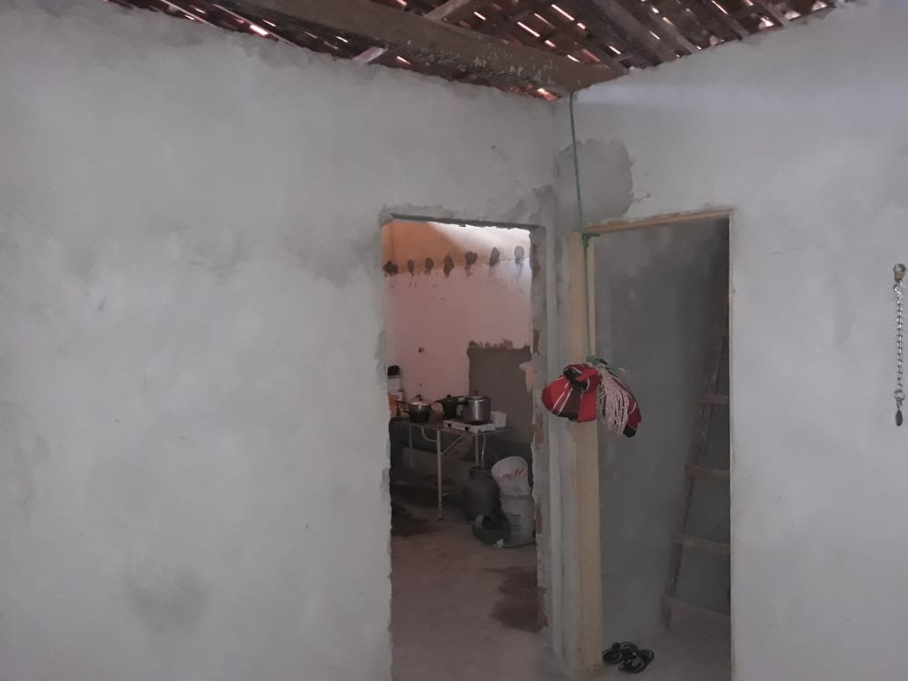 | 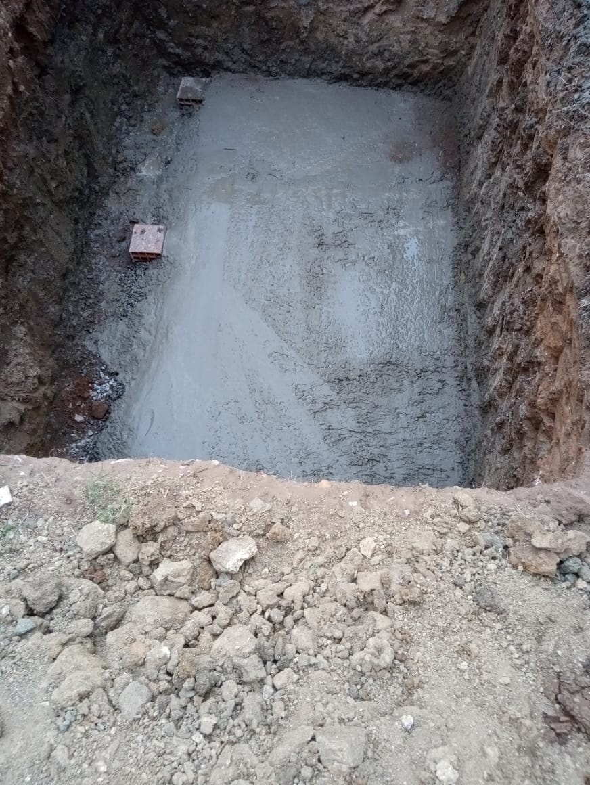

FOTO 01 - Massa Única Interna | FOTO 02 Lastro para Fundação da Caixa D'água
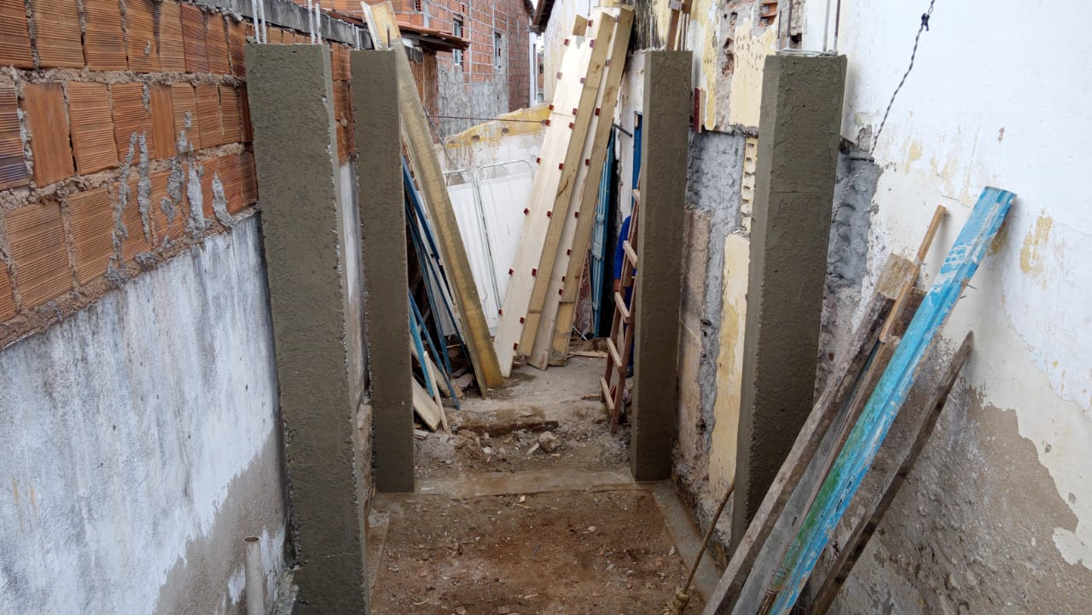 | 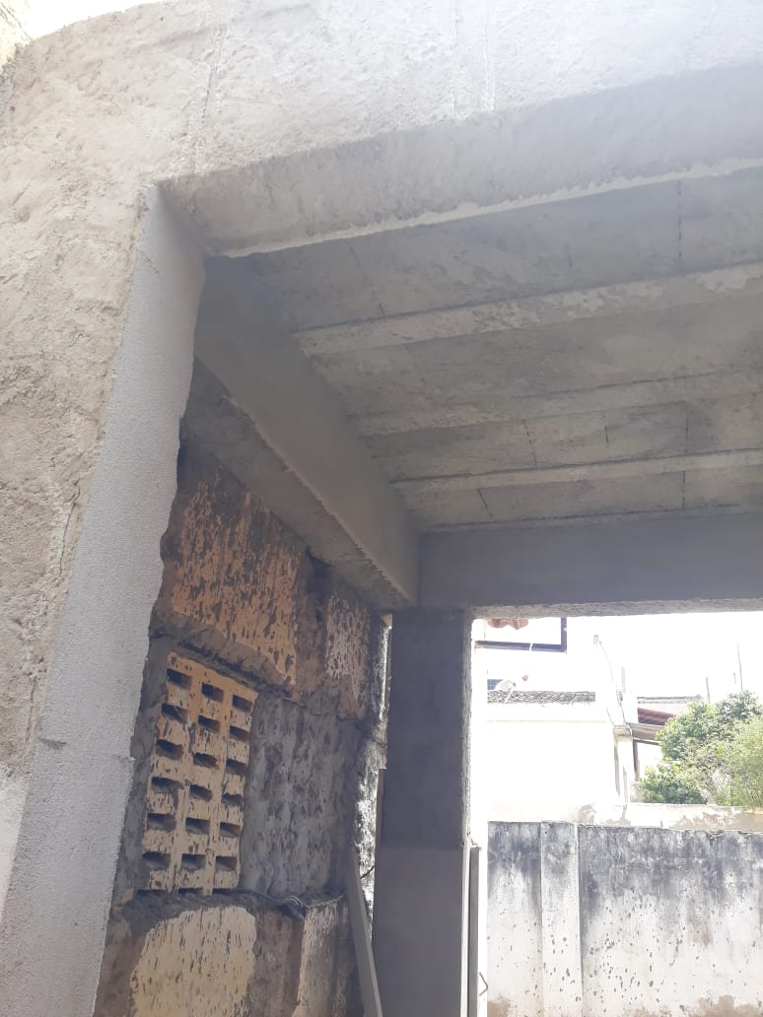

FOTO 03 Pilares da Caixa D'água | FOTO 04 Laje Pré-moldada para Caixa D'água
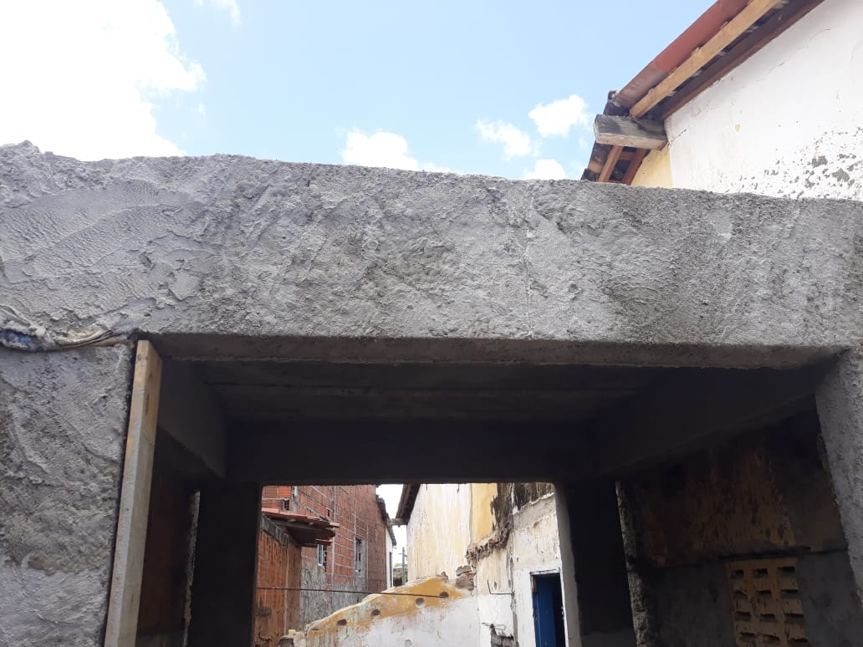 | 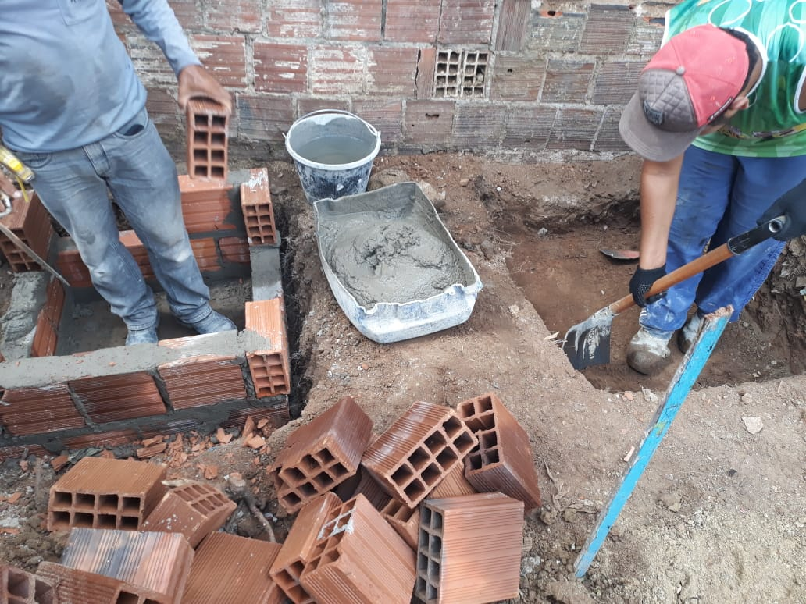

FOTO 05 Viga para Caixa D'água | FOTO 06 Executando a caixa de inspeção
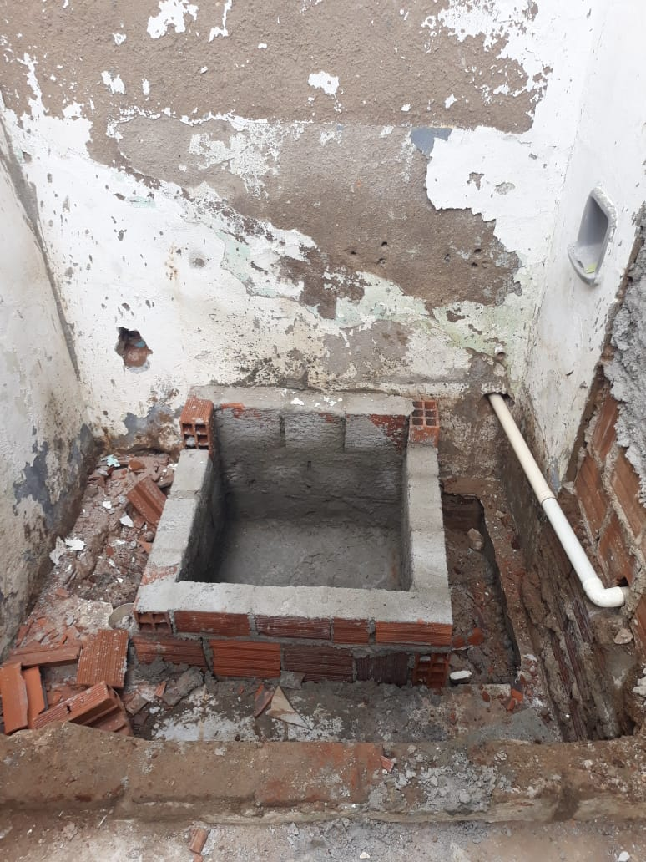 | 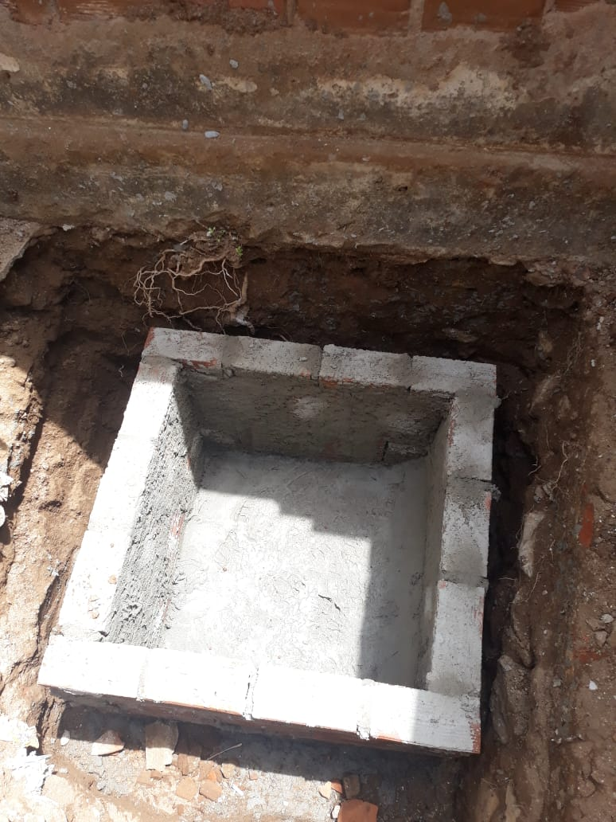

FOTO 07 Caixa de inspeção | FOTO 08 Caixa de Inspeção
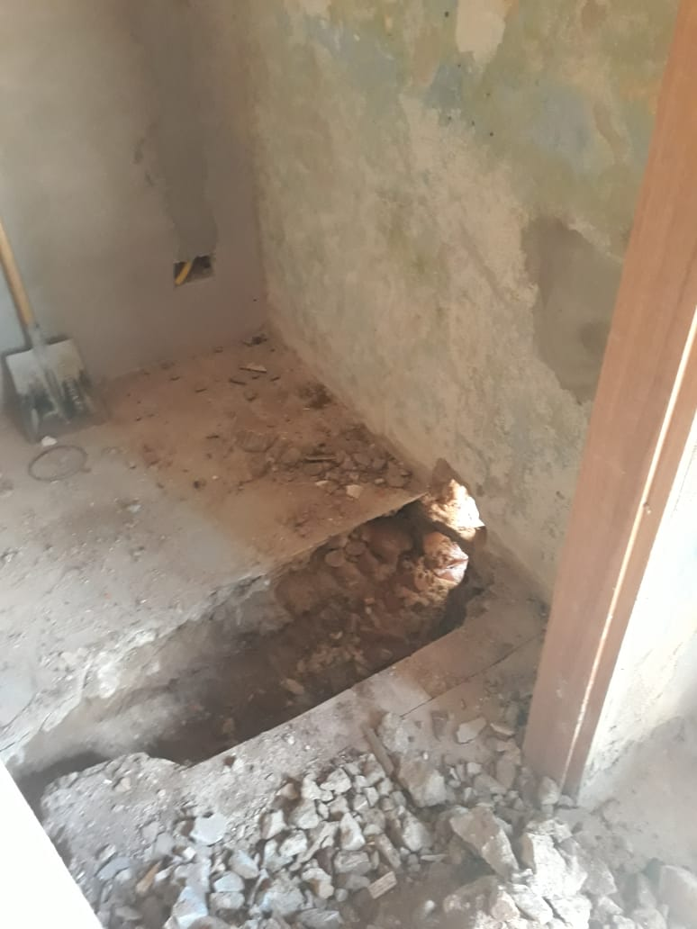 | 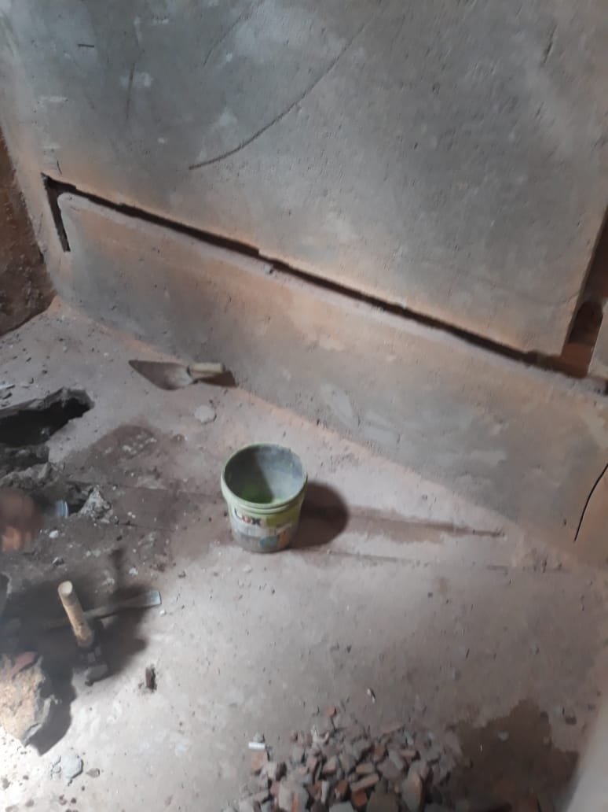

FOTO 09 Cortando o lastro para o saneamento | FOTO 10 Cortando o lastro para o saneamento

FOTO 11 Ponto de esgoto de 100mm | FOTO 12 Registo de gaveta

FOTO 11 Placa da Obra

